상품제안서
핸드그립 스마일 접이식장바구니 | 상품코드: S44346

 |  |  |  |  |  |  | 02-713-8555 | www.synergygift.co.kr
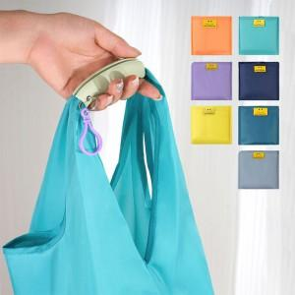 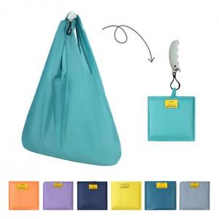 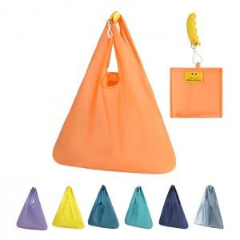

【상세/제작정보】

【인쇄/포장옵션】 | 실크, 컬러필름전사 / OPP(비닐)

【공급단가】 | 수량 | 100~ | 300~ | 1,000~ | 3,000~ | 10,000~
*VAT별도 | 색상랜덤 | 2,600원 | 2,470원 | 2,350원 | 2,320원 | 2,240원

【상품 URL】 | https://www.synergygift.co.kr:443/src/goods_detail.php?gdno=44346

